상품제안서
오아 라운드 무선 탁상형 선풍기 | 상품코드: F20825

 |  |  |  |  |  |  | 02-412-0044 | www.easy1.co.kr
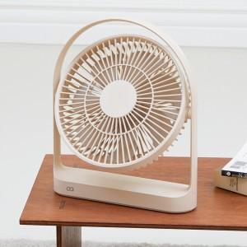 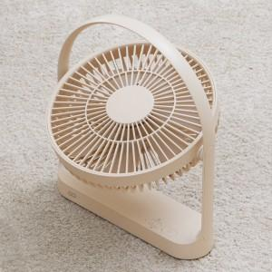 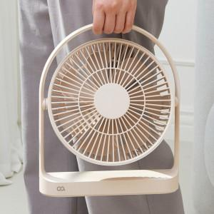

【상세/제작정보】

【인쇄/포장옵션】 | 레이저, 스티커 / 포장불가능

【공급단가】 | 수량 | 30~ | 50~ | 100~ | 300~ | 500~
*VAT별도 | 단가 | 45,400원 | 43,720원 | 42,040원 | 40,360원 | 39,350원

【상품 URL】 | https://dev.easy1.co.kr:443/src/goods_detail.php?gdno=20825

